자주등장하는오류
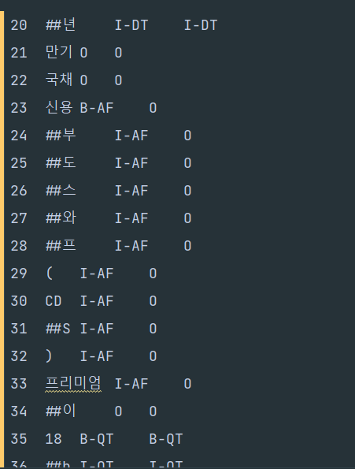
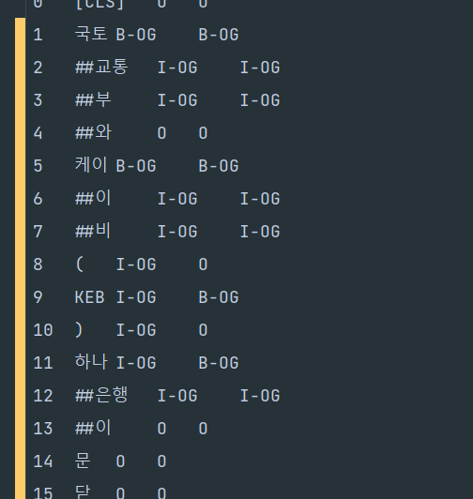
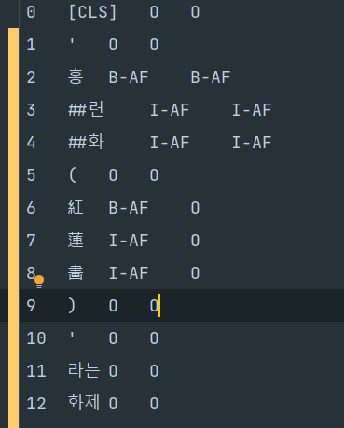
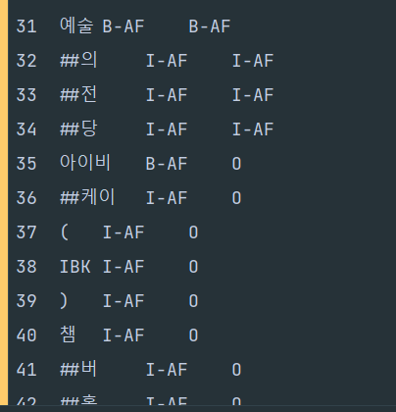
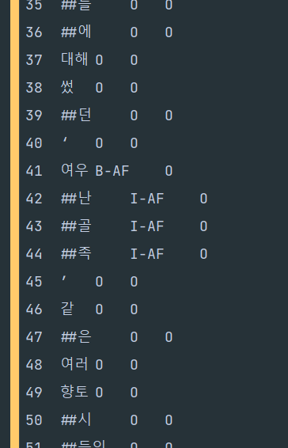

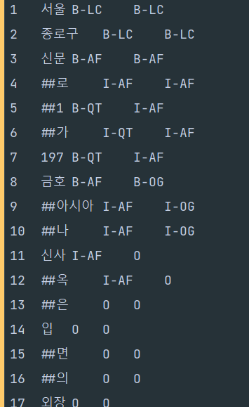
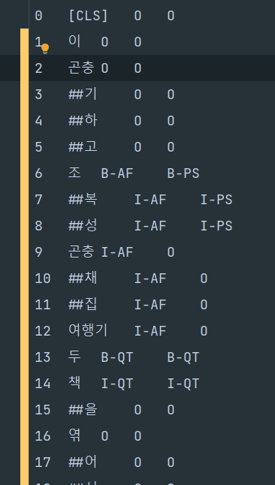
> 괄호 안의 문자 일관성
> ')'뒤에 계속 태깅이 이어지는 label의 경우 포함
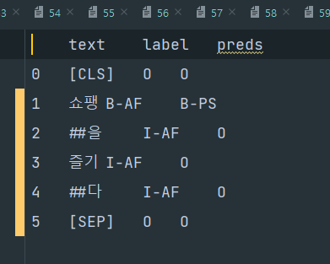
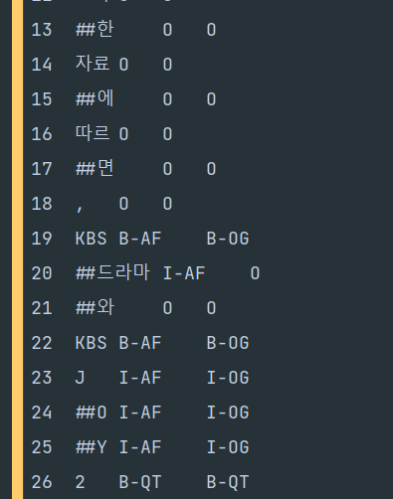
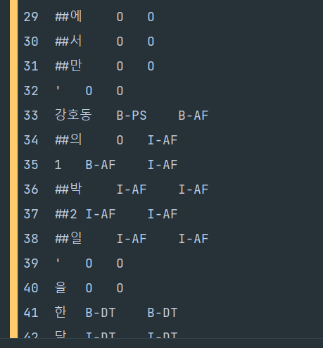
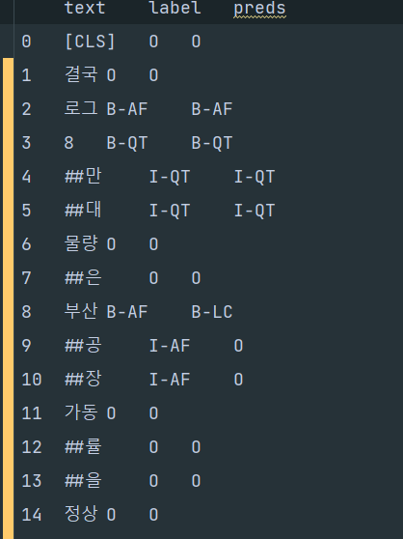
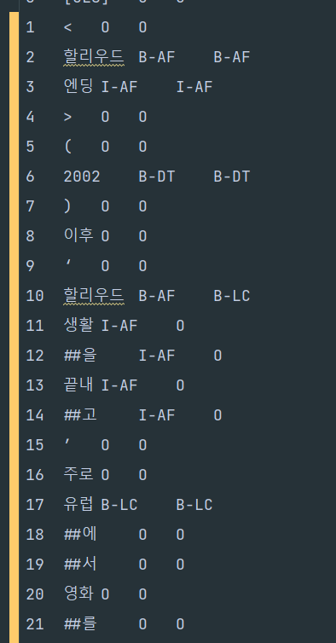
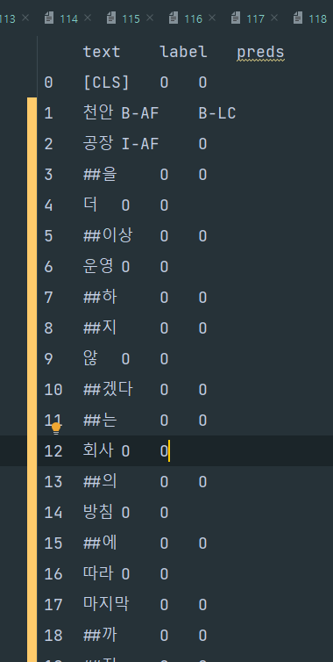
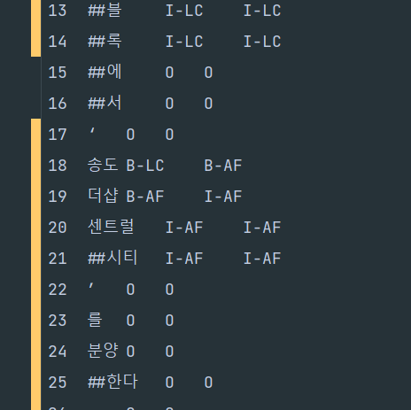
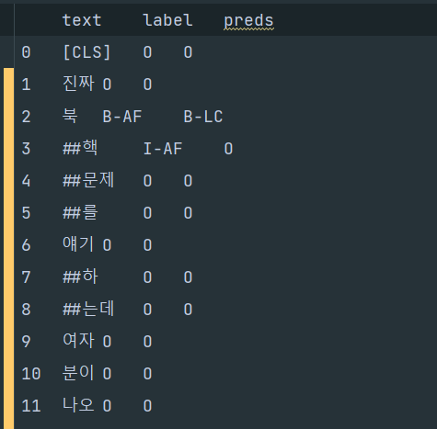
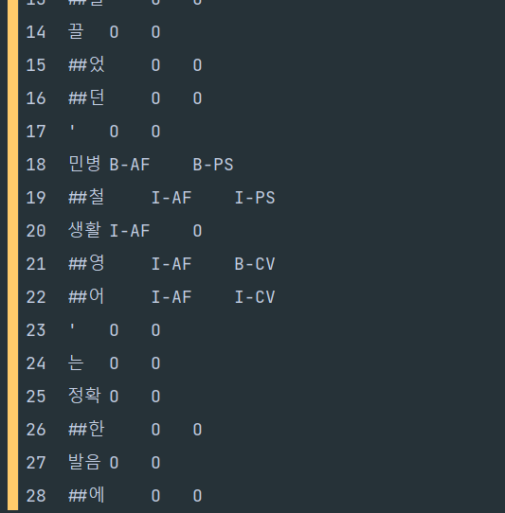

> 사람이름이 포함되어 있는 경우
> 기관/단체 이름이 포함되어 있는 경우
> 강호동의 1박 2일 에서는 분리됨
> 부산공장에서 부산이 포함
> 작품 제목에 할리우드라는 지명이 붙음

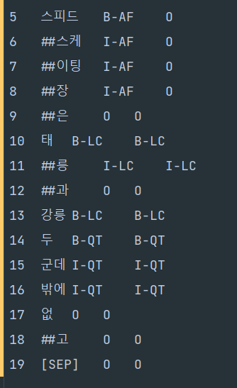
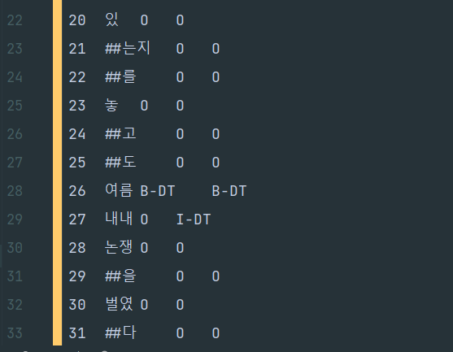

> DT 수식하는 부분까지 예측 | > QT 수식하는 부분까지 예측하는 경우

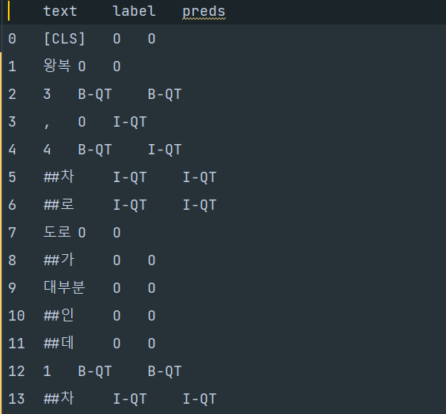

> 3, 4차로 할때, 이어붙여야 하는거 아닌가

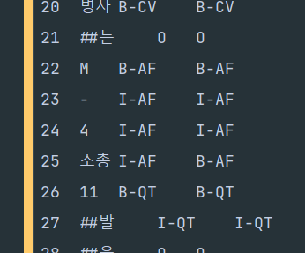
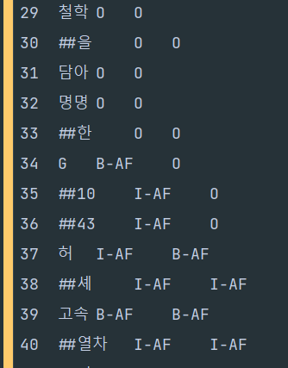

> 모델명이 M-4소총 처럼 이어져 있는 경우

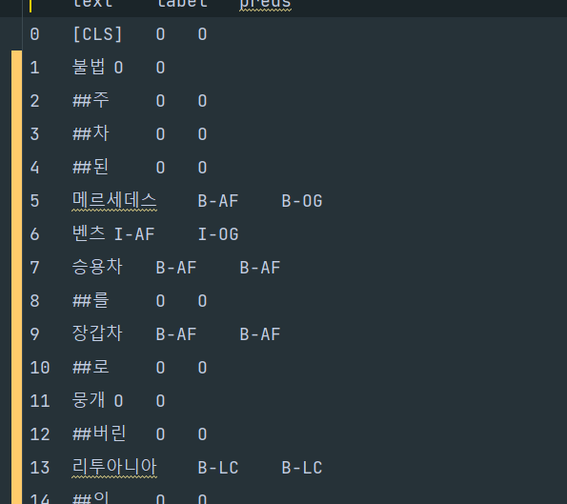

> 메르세데스 벤츠는 기업명도 될 수 있고 차종도 될 수 있다.
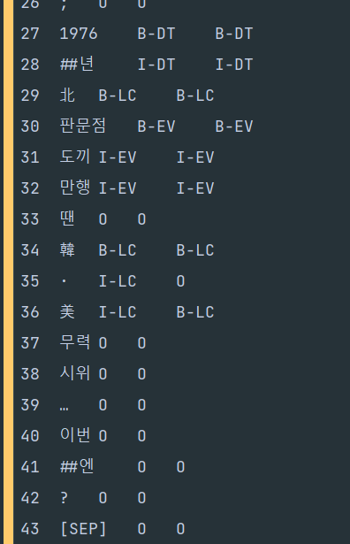
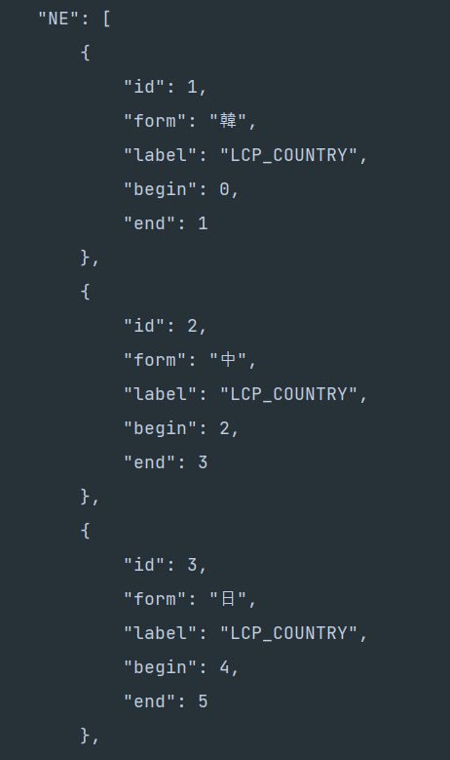
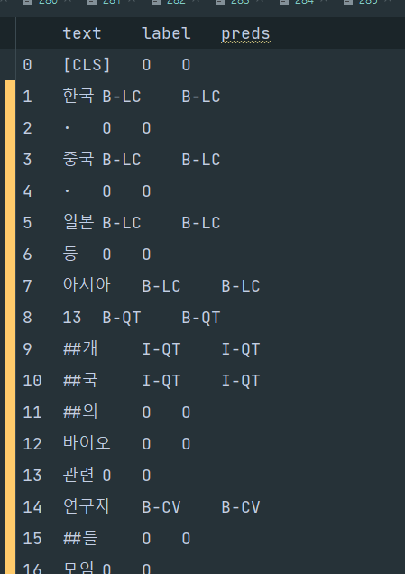
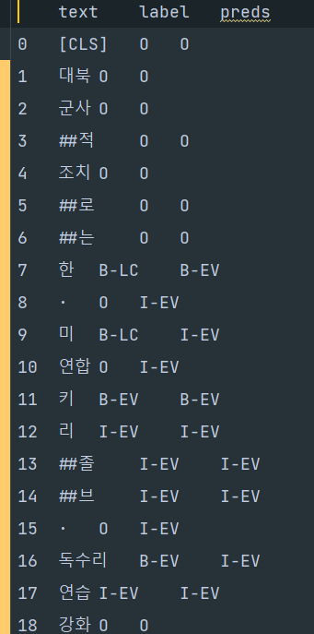

> 韓 · 美 에서 · 까지 포함하는게 맞는가
韓·中·日 외교장관 접견 \"北 비핵화 위해 함께 노력\"… 日외무상 접견, 취임후 처음 > 여기서는 한, 중, 일 각각 나뉘어져 있음

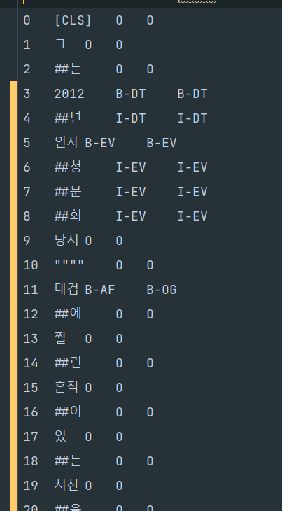

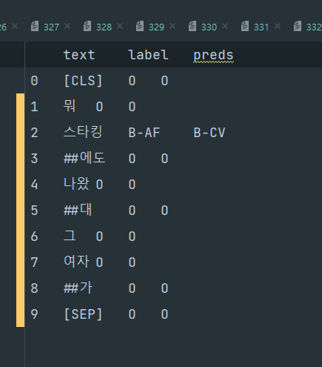

1. 무기 대검과 대검찰청의 대검
2. 스타킹은 예능 프로도 될 수 있고 입는 스타킹이 될 수 있다.

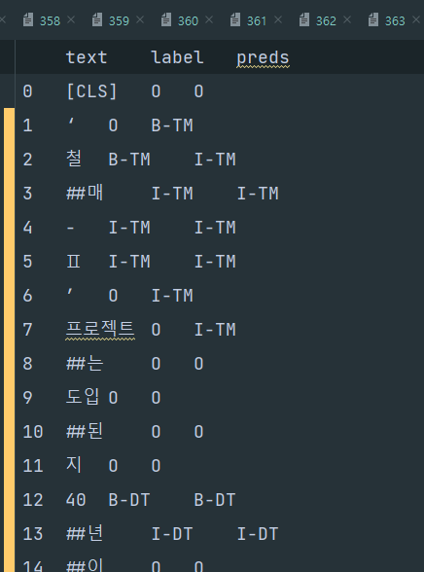

1. 작은 따옴표에 모델이 개체명 분류 하는 경우

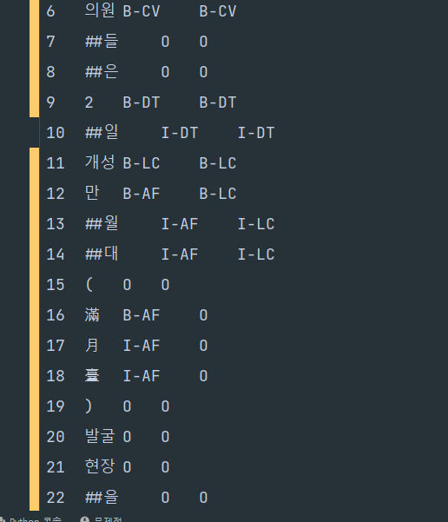

1. 만월대에는 개체명 분류가 되있는데 () 안에는 없는 경우 동일히?

